Лист 1
 | Beauty.Fit - натуральные сладости)
 | Фактический адрес: г. Новосибирск, ул. Тайгинская, д.2, корп. 2, Юридический адрес: 630008 г Новосибирск, ул Ленинградская, д 147/1, оф 404 ОГРНИП 1195476058491; ИНН 5405045866 КПП 540501001 р/с 40702810323400001988 в ФИЛИАЛ "НОВОСИБИРСКИЙ" АО "АЛЬФА-БАНК" БИК 045004774; к/с 30101810600000000774

 | e-mail: opt@ecobeautyfit.ru
 | e-mail: eco.beauty.fit@mail.ru

Штрих- код | Наименование товара | Фото | Цена (руб) за 1 шт при заказе от 1 шоу-бокса | Цена (руб) за 1 шт при заказе от 100 шоу-боксов | Цена (руб) за 1 шт при заказе от 500 шоу-боксов | Рекомендуемая цена на полке (руб.) за 1 шт | Заказ шоу-боксов (шт.) | вес (гр) 1 шт | кол-во в Шоу боксе ( шт) | кол-во в транспортной таре ( шт) | Срок годности
НОВИНКА!!! Арахистовая паста КЕТО
4607066937170 | АРАХИСОВАЯ ПАСТА (КЕТО) Состав: арахис тертый обжаренный,изомальтоолигосахорид, смесь белков (концентрат сывороточного белка,концентрат молочного белка), кокосовое масло, витаминнно-минеральный премикс (витамины В1, В2, В3, В6, С, фолиевая кислота, кальций, железо) |  | 231.40 | 204.70 | 178.00 | 360 |  | 250 | - | 4 | 8 мес.
НОВИНКА!!! Натуральные низкоуглеводные батончики КРАНЧ
4607066937101 | ШОКОЛАДНЫЙ КРЕМ Состав: Протеиновая смесь (концентрат сывороточного белка, изолят соевого белка), шоколад молочный без сахара (подсластитель мальтит, какао-масло, какао тертое, сухое цельное молоко, эмульгатор (лецитин из подсолнечника), «Ванилин», подсластитель стевиозид), шоколадный крем (растворимые пищевые волокна, молоко сухое цельное, шоколад молочный без сахара (подсластитель мальтит, какао-масло, сухое цельное молоко, эмульгатор (лецитин из подсолнечника), «Ванилин», подсластитель стевиозид), кокосовое масло, какао порошок)), растворимые пищевые волокна, изомальтоолигосахарид, арахис жареный, кокосовое масло, витаминно-минеральный премикс (витамины В1, В2, В3, В6, С, фолиевая кислота, кальций, железо). |  | 89.70 | 79.35 | 69.00 | 150-160 |  | 60 | 15 | 90 | 10 мес.
4607066937095 | АПЕЛЬСИН Состав: Протеиновая смесь ( концентрат сывороточного белка, изолят соевого белка), конфитюр без сахара (растворимые пищевые волокна, кокосовое масло, молоко сухое цельное, краситель натуральный, ароматизатор натуральный «Апельсин»)), шоколад молочный без сахара (подсластитель мальтит, какао-масло, какао тертое, сухое цельное молоко, эмульгатор (лецитин из подсолнечника), «Ванилин», подсластитель стевиозид)), растворимые пищевые волокна, изомальтоолигосахарид, арахис жареный, кокосовое масло, витаминно-минеральный премикс (витамины В1, В2, В3, В6, С, фолиевая кислота, кальций, железо). |  | 89.70 | 79.35 | 69.00 | 150-160 |  | 60 | 15 | 90 | 10 мес.
4607066937088 | ДВОЙНОЙ ШОКОЛАД Состав: протеиновая смесь (концентрат сывороточного белка, изолят соевого белка), шоколад молочный без сахара (подсластитель мальтит, какао-масло, какао тертое, сухое цельное молоко, эмульгатор (лецитин из подсолнечника), «Ванилин», подсластитель стевиозид), карамель без сахара (пищевые растворимые волокна, молоко сухое цельное, шоколад молочный без сахара (подсластитель мальтит, какао-масло, сухое цельное молоко, эмульгатор (лецитин из подсолнечника), «Ванилин», подсластитель стевиозид), кокосовое масло)), пищевые растворимые волокна, изомальтоолигосахарид, арахис жареный, кокосовое масло, белый шоколад без сахара (какао-масло, подсластитель изомальт, сухое обезжиренное молоко, сыворотка сухая деминерализованная, мальтодекстрин, лактоза, жир молочный, диетические пищевые волокна, эмульгатор (лецитин из подсолнечника), «Ванилин»), витаминно-минеральный премикс (витамины В1, В2, В3, В6, С, фолиевая кислота, кальций, железо). |  | 89.70 | 79.35 | 69.00 | 150-160 |  | 60 | 12 | 72 | 10 мес.
4607066937064 | КЛУБНИЧНОЕ СУФЛЕ В БЕЛОМ ШОКОЛАДЕ Состав: Протеиновая смесь ( концентрат сывороточного белка, изолят соевого белка), белый шоколад без сахара (какао-масло, подсластитель изомальт, сухое обезжиренное молоко, сыворотка сухая деминерализованная, мальтодекстрин, лактоза, жир молочный, диетические пищевые волокна, эмульгатор (лецитин из подсолнечника), «Ванилин»), конфитюр без сахара (растворимые пищевые волокна, кокосовое масло, молоко сухое цельное, краситель натуральный, ароматизатор натуральный «Клубника»)), растворимые пищевые волокна, изомальтоолигосахарид, кокосовое масло, рис воздушный, витаминно-минеральный премикс (витамины В1, В2, В3, В6, С, фолиевая кислота, кальций, железо). |  | 89.70 | 79.35 | 69.00 | 150-160 |  | 60 | 12 | 72 | 10 мес.
4607066937057 | МАНГОВОЕ ПИРОЖНОЕ В МОЛОЧНОМ ШОКОЛАДЕ Состав: протеиновая смесь (концентрат сывороточного белка, изолят соевого белка), шоколад молочный без сахара (подсластитель мальтит, какао-масло, какао тертое, сухое цельное молоко, эмульгатор (лецитин из подсолнечника), «Ванилин», подсластитель стевиозид), карамель без сахара (растворимые пищевые волокна, молоко сухое цельное, шоколад молочный без сахара (подсластитель мальтит, какао-масло, сухое цельное молоко, эмульгатор (лецитин из подсолнечника), «Ванилин», подсластитель стевиозид), кокосовое масло)), растворимые пищевые волокна, изомальтоолигосахарид, кокосовое масло, рис воздушный, ароматизатор натуральный «Манго», витаминно-минеральный премикс (витамины В1, В2, В3, В6, С, фолиевая кислота, кальций, железо). |  | 89.70 | 79.35 | 69.00 | 150-160 |  | 60 | 12 | 72 | 10 мес.
4607066937071 | ТИРАМИСУ Состав: протеиновая смесь (концентрат сывороточного белка, изолят соевого белка ), шоколад молочный без сахара (подсластитель мальтит, какао-масло, какао тертое, сухое цельное молоко, эмульгатор (лецитин из подсолнечника), «Ванилин», подсластитель стевиозид), карамель без сахара (пищевые растворимые волокна, молоко сухое цельное, шоколад молочный без сахара (подсластитель мальтит, какао-масло, сухое цельное молоко, эмульгатор (лецитин из подсолнечника), «Ванилин», подсластитель стевиозид), кокосовое масло)), растворимые пищевые волокна, изомальтоолигосахарид, кокосовое масло, рис воздушный, какао порошок, ароматизаторы натуральные, витаминно-минеральный премикс (витамины В1, В2, В3, В6, С, фолиевая кислота, кальций, железо). |  | 89.70 | 79.35 | 69.00 | 150-160 |  | 60 | 12 | 72 | 10 мес.
Натуральные низкоуглеводные фруктово-ягодные конфеты с протеином
4607066935503 | БРУСНИКА. Состав: Волокна цикория (инулин), брусника, протеин (концентрат сывороточного белка, изолят молочного белка), мёд, орех грецкий, стевия. | 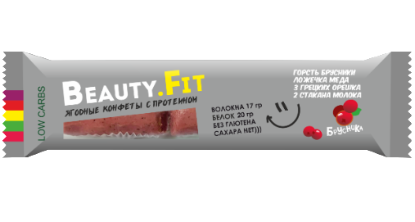 | 87.10 | 77.05 | 67.00 | 150.00 |  | 63 | 12 | 36 | 6 мес.
4607066935497 | ОБЛЕПИХА+КЛУБНИКА. Состав: Волокна цикория (инулин), облепиха, протеин (концентрат сывороточного белка, изолят молочного белка), мёд, орех грецкий, клубника, стевия. | 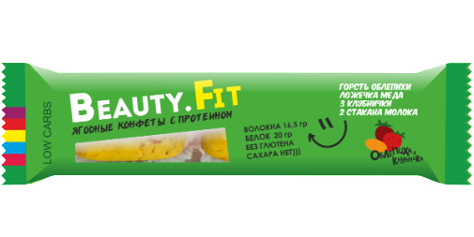 | 87.10 | 77.05 | 67.00 | 150.00 |  | 63 | 12 | 36 | 6 мес.
4607066935480 | ЛИМОН С МЕДОМ. Состав: Волокна цикория (инулин), протеин (концентрат сывороточного белка, изолят молочного белка), лимон, мёд, орех грецкий, стевия. | 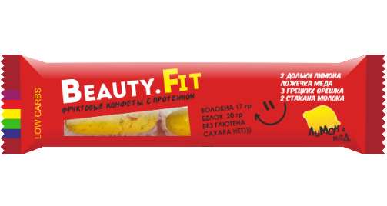 | 87.10 | 77.05 | 67.00 | 150.00 |  | 63 | 12 | 36 | 6 мес.
Натуральные низкоуглеводные кокосовые пирожные с протеином
4607066935435 | ВАНИЛЬ. Состав: пищевые растворимые волокна, ИМО (изомальтоолигосахарид),Инулин (волокна цикория), кокосовая стружка, протеин (концентрат сывороточного белка, изолят молочного белка), какао масло, ядро миндаля,масло кукурузное,экстракт стевии , витаминно-минеральный премикс (витамины В1, В2, В3, В6, С, фолиевая кислота, кальций, железо), сорбиновая кислота (натуральный консервант) | 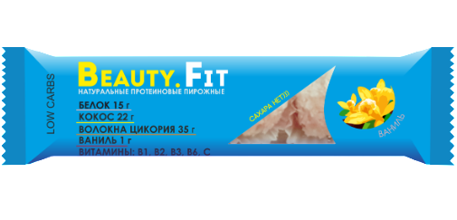 | 87.10 | 77.05 | 67.00 | 150.00 |  | 66 | 12 | 36 | 7 мес.
4607066935428 | КОКОС. Состав: пищевые растворимые волокна, ИМО (изомальтоолигосахарид),Инулин (волокна цикория), кокосовая стружка, протеин (концентрат сывороточного белка, изолят молочного белка), какао масло, ядро миндаля,масло кукурузное,экстракт стевии , витаминно-минеральный премикс (витамины В1, В2, В3, В6, С, фолиевая кислота, кальций, железо), сорбиновая кислота (натуральный консервант) | 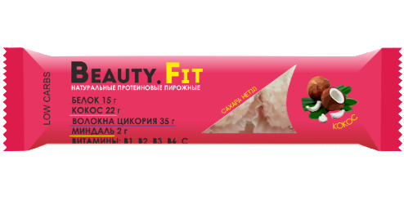 | 87.10 | 77.05 | 67.00 | 150.00 |  | 66 | 12 | 36 | 7 мес.
4607066935442 | ТРЮФЕЛЬ. Состав: пищевые растворимые волокна, ИМО (изомальтоолигосахарид),Инулин (волокна цикория), кокосовая стружка, протеин (концентрат сывороточного белка, изолят молочного белка), какао порошок, ядро миндаля, какао масло, масло кукурузное,экстракт стевии , витаминно-минеральный премикс (витамины В1, В2, В3, В6, С, фолиевая кислота, кальций, железо), сорбиновая кислота (натуральный консервант) | 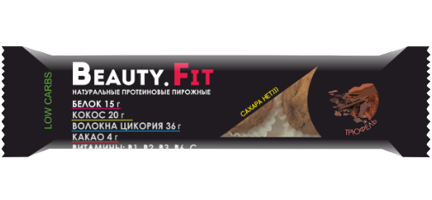 | 87.10 | 77.05 | 67.00 | 150.00 |  | 66 | 12 | 36 | 7 мес.
4607066936937 | КОКОС+ШОКОЛАД Состав: Кокосовая стружка, пищевые растворимые волокна, изомальтоолигосахарид, протеиновая смесь (концентрат сывороточного белка, концентрат молочного белка), волокна цикория (инулин), какао масло, шоколад горький (какао тертое, подсластитель мальтит, какао-масло, эмульгаторы (соевый лецитин, PGPR), ароматизатор пищевой "Ванилин", подсластитель стевиозид), сорбитол (влагоудержатель), миндаль дробленый, витаминный премикс (витамины В1, В2, В3, В6, С, фолиевая кислота, кальций, железо), экстракт стевии (подсластитель). |  | 87.10 | 77.05 | 67.00 | 150.00 |  | 66 | 20 | 40 | 7 мес.
4607066936920 | КОКОС+АПЕЛЬСИН. Состав:Кокосовая стружка, пищевые растворимые волокна, изомальтоолигосахарид, протеиновая смесь (концентрат сывороточного белка, концентрат молочного белка), волокна цикория (инулин), какао масло, сорбитол (влагоудержатель), апельсиновая цедра (апельсиновая цедра сушеная, сахар, рисовая мука), миндаль дробленый, витаминный премикс (витамины В1, В2, В3, В6, С, фолиевая кислота, кальций, железо), экстракт стевии (подсластитель). |  | 87.10 | 77.05 | 67.00 | 150.00 |  | 66 | 20 | 40 | 7 мес.
4607066936913 | КОКОС+МАРМЕЛАД ЧЕРНАЯ СМОРОДИНА. Состав: Кокосовая стружка, пищевые растворимые волокна,изомальтоолигосахарид, протеиновая смесь (концентрат сывороточного белка, концентрат молочного белка), волокна цикория (инулин), какао масло, мармелад низкокалорийный (волокна цикория (инулин), черная смородина свежемороженая, пектин (желеобразователь, лимонная кислота (регулятор кислотности)), сорбитол (влагоудержатель), витаминный премикс (витамины В1, В2, В3, В6, С, фолиевая кислота, кальций, железо), экстракт стевии (подсластитель). |  | 87.10 | 77.05 | 67.00 | 150.00 |  | 66 | 20 | 40 | 7 мес.
Натуральные финиковые ЭКОмаффины
4607066935596 | ШОКОЛАД + МОРСКАЯ СОЛЬ. Состав: Финиковая паста, концентрат сывороточного белка, микс волокон : волокна цикория (инулин), изомальтоолигосахорид,миндаль, кешью, шоколад (сахар, какао тертое,какао масло, эмульгатор соевый лецетин, эмульгатор PGPR, ароматизатор "Ванилин" ) какао масло,какао порошок, витаминно-минеральный комплекс (В1, В2,В3,В6,С,фолиевая кислота,кальций,железо), морская соль. | 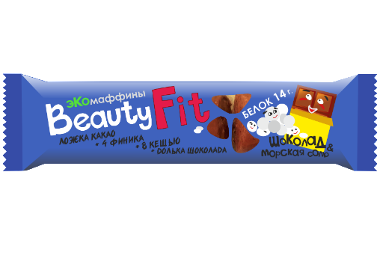 | 78.00 | 69.00 | 60.00 | 120.00 |  | 60 | 12 | 36 | 7 мес.
4607066935572 | МИНДАЛЬ + АГАВА + ВАНИЛЬ. Состав: Финиковая паста, концентрат сывороточного белка, микс волокон : волокна цикория (инулин), изомальтоолигосахорид,миндаль, кешью, какао масло,какао порошок, сироп Агавы (концентрированный сок растения Агавы), витаминно-минеральный комплекс (В1, В2,В3,В6,С,фолиевая кислота,кальций,железо), морская соль. | 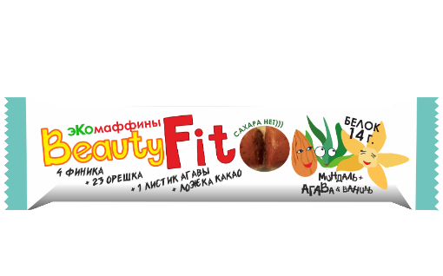 | 78.00 | 69.00 | 60.00 | 120.00 |  | 60 | 12 | 36 | 7 мес.
4607066935589 | АРАХИС. Состав: Финиковая паста, концентрат сывороточного белка, арахис ядро, микс волокон : волокна цикория (инулин), изомальтоолигосахорид,арахисовая паста, какао масло,какао порошок, витаминно-минеральный комплекс (В1, В2,В3,В6,С,фолиевая кислота,кальций,железо), морская соль. | 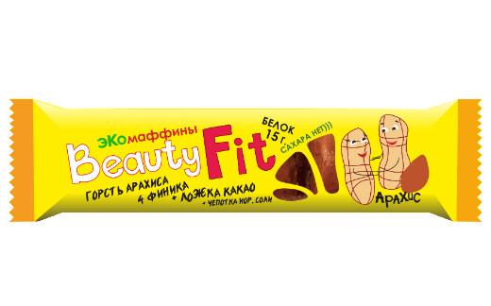 | 78.00 | 69.00 | 60.00 | 120.00 |  | 60 | 12 | 36 | 7 мес.
Натуральный низкоуглеводный мармелад
4607066935633 | КЛУБНИКА. Состав: Волокна цикория, клубника свежемороженая, пектин, лимонная кислота (регулятор кислотности), витаминно-минеральный премикс (витамины В1, В2, В3, В6, С, фолиевая кислота, кальций, железо). | 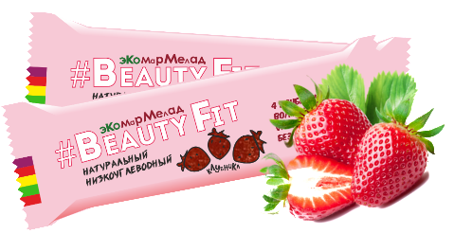 | 54.60 | 48.30 | 42.00 | 80.00 |  | 50 | 15 | 120 | 8 мес.
4607066935640 | ЧЕРНИКА. Состав: Волокна цикория, черника свежемороженая, пектин, лимонная кислота (регулятор кислотности), витаминно-минеральный премикс (витамины В1, В2, В3, В6, С, фолиевая кислота, кальций, железо). | 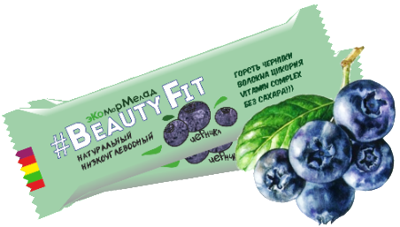 | 54.60 | 48.30 | 42.00 | 80.00 |  | 50 | 15 | 120 | 8 мес.
4607066935657 | КЛЮКВА + ТОПИНАМБУР. Состав: Волокна цикория, клюква свежемороженая, топинамбур (чипсы), пектин, порошок топинамбура, лимонная кислота (регулятор кислотности), корица молотая, витаминно-минеральный премикс (витамины В1, В2, В3, В6, С, фолиевая кислота, кальций, железо). | 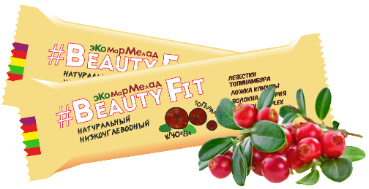 | 54.60 | 48.30 | 42.00 | 80.00 |  | 50 | 15 | 120 | 8 мес.
Натуральные низкоуглеводные батончики с протеином.
4607066936173 | ЧЕРНИКА FRESH. Состав: пищевые растворимые волокна, изомальтоолигосахарид (ИМО), концентрат сывороточного белка, концентрат молочного белка, растворимые волокна цикория (инулин), кокосовое масло, влагоудерживающий агент (сорбитол), молоко сухое цельное, сорбиновая кислота (природный консервант), ароматизатор натуральный "Черника", витаминно-минеральный премикс (В1, В2, В3, В6, С, фолиевая кислота, кальций, железо), ягода черники сублимированная, экстракт стевии (подсластитель). | 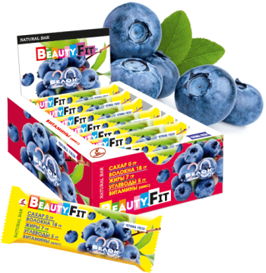 | 71.50 | 63.25 | 55.00 | 100.00 |  | 60 | 13 | 104 | 10 мес.
4607066936166 | МАНГО FRESH. Состав: пищевые растворимые волокна ,изомальтоолигосахарид (ИМО), концентрат сывороточного белка, концентрат молочного белка, растворимые волокна цикория (инулин), кокосовое масло, влагоудерживающий агент (сорбитол), молоко сухое цельное, сорбиновая кислота (природный консервант), ароматизатор натуральный "Манго", витаминно-минеральный премикс (В1, В2, В3, В6, С, фолиевая кислота, кальций, железо), экстракт стевии (подсластитель). | 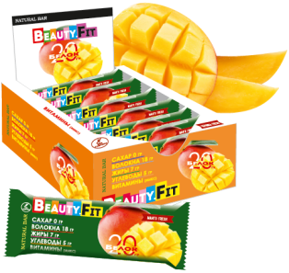 | 71.50 | 63.25 | 55.00 | 100.00 |  | 60 | 13 | 104 | 10 мес.
4607066936159 | ФИСТАШКОВАЯ МЕРЕНГА. Состав: пищевые растворимые волокна, изомальтоолигосахарид (ИМО), концентрат сывороточного белка, концентрат молочного белка, растворимые волокна цикория (инулин), кокосовое масло, влагоудерживающий агент (сорбитол), фисташки дробленые, молоко сухое цельное, сорбиновая кислота (природный консервант), ароматизатор натуральный "Фисташки", витаминно-минеральный премикс (В1, В2, В3, В6, С, фолиевая кислота, кальций, железо), экстракт стевии (подсластитель). | 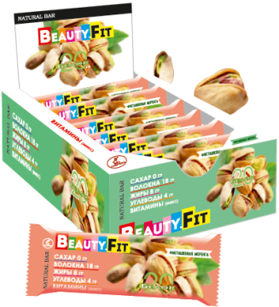 | 71.50 | 63.25 | 55.00 | 100.00 |  | 60 | 13 | 104 | 10 мес.
4607066936197 | ТИРАМИСУ. Состав: пищевые растворимые волокна, изомальтоолигосахарид (ИМО), концентрат сывороточного белка, концентрат молочного белка, растворимые волокна цикория (инулин), кокосовое масло, влагоудерживающий агент (сорбитол), какао-порошок, молоко сухое цельное, сорбиновая кислота (природный консервант), ароматизатор натуральный "Тирамису", ароматизатор натуральный "Бисквит", витаминно-минеральный премикс (В1, В2, В3, В6, С, фолиевая кислота, кальций, железо), экстракт стевии (подсластитель). | 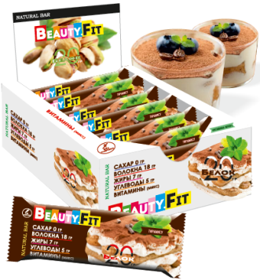 | 71.50 | 63.25 | 55.00 | 100.00 |  | 60 | 13 | 104 | 10 мес.
4607066936180 | КЛУБНИКА FRESH. Состав: пищевые растворимые волокна, изомальтоолигосахарид (ИМО), концентрат сывороточного белка, концентрат молочного белка, растворимые волокна цикория (инулин), кокосовое масло, влагоудерживающий агент (сорбитол), молоко сухое цельное, сорбиновая кислота (природный консервант), ароматизатор натуральный "Клубника", витаминно-минеральный премикс (В1, В2, В3, В6, С, фолиевая кислота, кальций, железо), ягода клубники сублимированная, экстракт стевии (подсластитель). | 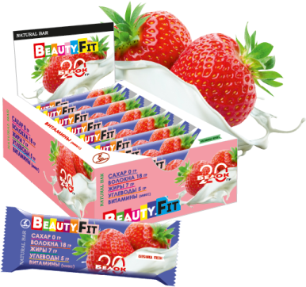 | 71.50 | 63.25 | 55.00 | 100.00 |  | 60 | 13 | 104 | 10 мес.
4607066936203 | ЦИТРУСОВЫЙ РАФ. Состав: пищевые растворимые волокна, изомальтоолигосахарид (ИМО), концентрат сывороточного белка, концентрат молочного белка, растворимые волокна цикория (инулин), кокосовое масло, влагоудерживающий агент (сорбитол), молоко сухое цельное, какао-порошок, сорбиновая кислота (природный консервант), ароматизатор натуральный "Капучино", ароматизатор натуральный "Ваниль", ароматизатор натуральный "Апельсин", витаминно-минеральный премикс (В1, В2, В3, В6, С, фолиевая кислота, кальций, железо), экстракт стевии (подсластитель). | 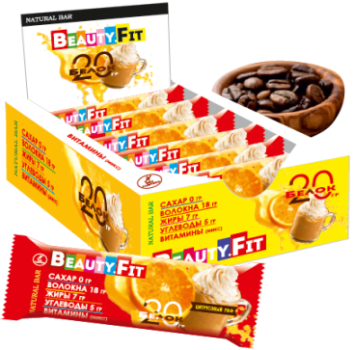 | 71.50 | 63.25 | 55.00 | 100.00 |  | 60 | 13 | 104 | 10 мес.
Протеиновое печенье в шоколаде
4607066936692 | АПЕЛЬСИН. Состав: протеиновая смесь (концентрат сывороточного белка, концентрат молочного белка), ИМО (изомальтоолигосахарид), глазурь кондитерская без сахара (заменитель какао масла лауринового типа, подсластитель мальтит, сухое обезжиренное молоко, какао-порошок, эмульгаторы (лецитин соевый, PGPR), ароматизатор пищевой «Ванилин», подсластитель стевиозид), кокосовая стружка, какао-масло, апельсиновая цедра , сорбиновая кислота (консервант), ароматизатор натуральный «Апельсин», витаминно-минеральный премикс (витамины В1, В2, В3, В6, С, фолиевая кислота, кальций, железо), экстракт стевии. | 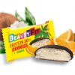 | 48.10 | 42.55 | 37.00 | 75.00 |  | 40 | 18 | 90 | 10 мес.
4607066936685 | КЛУБНИКА. Состав: протеиновая смесь (концентрат сывороточного белка, концентрат молочного белка), ИМО (изомальтоолигосахарид), глазурь кондитерская без сахара (заменитель какао масла лауринового типа, подсластитель мальтит, сухое обезжиренное молоко, какао-порошок, эмульгаторы (лецитин соевый, PGPR), ароматизатор пищевой «Ванилин», подсластитель стевиозид), кокосовая стружка, какао-масло,сорбиновая кислота (консервант), ароматизатор натуральный "Клубника", клубника сублимированной сушки , витаминно-минеральный премикс (витамины В1, В2, В3, В6, С, фолиевая кислота, кальций, железо), экстракт стевии. | 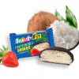 | 48.10 | 42.55 | 37.00 | 75.00 |  | 40 | 18 | 90 | 10 мес.
Протеиновые батончики
4607066936630 | КОКОС В ШОКОЛАДЕ. Состав: пищевые растворимые волокна, ИМО (изомальтоолигосахарид), протеиновая смесь (концентрат сывороточного белка, концентрат молочного белка), кокосовая стружка, глазурь кондитерская без сахара (заменитель какао масла лауринового типа, подсластитель мальтит, сухое обезжиренное молоко, какао-порошок, эмульгаторы (лецитин соевый, PGPR), ароматизатор пищевой «Ванилин», подсластитель стевиозид), какао-масло, сорбиновая кислота (консервант), витаминно-минеральный премикс (витамины В1, В2, В3, В6, С, фолиевая кислота, кальций, железо), экстракт стевии. |  | 74.10 | 65.55 | 57.00 | 120.00 |  | 60 | 15 | 90 | 10 мес.
4607066936647 | ТРЮФЕЛЬ. Состав: пищевые растворимые волокна, ИМО (изомальтоолигосахарид), протеиновая смесь (концентрат сывороточного белка, концентрат молочного белка), кокосовая стружка, глазурь кондитерская без сахара (заменитель какао масла лауринового типа, подсластитель мальтит, сухое обезжиренное молоко, какао-порошок, эмульгаторы (лецитин соевый, PGPR), ароматизатор пищевой «Ванилин», подсластитель стевиозид), какао-масло, какао-порошок, сорбиновая кислота (консервант), витаминно-минеральный премикс (витамины В1, В2, В3, В6, С, фолиевая кислота, кальций, железо), экстракт стевии. |  | 74.10 | 65.55 | 57.00 | 120.00 |  | 60 | 15 | 90 | 10 мес.
4607066936869 | КРАНЧ (Карамель + воздушный рис) Состав: пищевые растворимые волокна, изомальтоолигосахарид, глазурь кондитерская без сахара (заменитель какао масла лауринового типа, подсластитель мальтит,сухое обезжиренное молоко, какао-порошок, концентрат молочного белка, эмульгаторы (соевый лецитин, PGPR), ароматизатор пищевой"Ванилин", подсластитель стевиозид), смесь белков (изолят соевого белка,концентрат сывороточного белка), карамель(изомальтоолигосахарид, сухое молоко, эквивалент какао масла),рис воздушный,эквивалент какао масла, витаминный премикс (В1, В2, В3, В6, С,фолиевая кислота, кальций, железо). |  | 75.40 | 66.70 | 58.00 | 120.00 |  | 66 | 15 | 45 | 10 мес.
4607066936852 | КАРАМЕЛЬ+АРАХИС Состав: Изомальтоолигосахарид, глазурь кондитерская без сахара (заменитель какао масла лауринового типа, подсластитель мальтит, сухое обезжиренное молоко, какао-порошок, концентрат молочного белка, эмульгаторы (соевый лецитин, PGPR), ароматизатор пищевой "Ванилин", подсластитель стевиозид), смесь белков (изолят соевого белка, концентрат сывороточного белка), карамель (изомальтоолигосахарид, сухое молоко, эквивалент какао масла), арахис жареный, эквивалент какао масла, витаминный премикс (В1, В2, В3, В6, С, фолиевая кислота, кальций, железо). |  | 75.40 | 66.70 | 58.00 | 120.00 |  | 66 | 15 | 45 | 10 мес.
4607066936883 | КРАНЧ Пралине. Фундук Состав: пищевые растворимые волокна, изомальтоолигосахарид, молочный шоколад без сахара (мальтит (подсластитель), какао-масло, какао-тертое, сухое молоко цельное, эмульгаторы (лецитин соевый, PGPR), "Ванилин", стевиозид (подсластитель)), фундук обжаренный тертый, какао-масла, концентрат сывороточного белка, какао-порошок, фундук жаренный дробленый, рис воздушный, изолят соевого белка, витаминно-минеральный премикс ( витамины В1, В2, В3, В6, С, фолиевая кислота, кальций, железо). |  | 94.90 | 83.95 | 73.00 | 150-170 |  | 75 | 12 | 48 | 10 мес.
4607066936876 | КРАНЧ Марципан.Миндаль Состав: пищевые растворимые волокна, изомальтоолигосахарид, миндаль обжаренный тертый, молочный шоколад без сахара (мальтит (подсластитель), какао-масло, какао-тертое, сухое молоко цельное, эмульгаторы (лецитин соевый, PGPR), "Ванилин", стевиозид (подсластитель)), концентрат сывороточного белка, какао-порошок, какао-масла, изолят соевого белка, рис воздушный, витаминно-минеральный премикс ( витамины В1, В2, В3, В6, С, фолиевая кислота, кальций, железо). |  | 94.90 | 83.95 | 73.00 | 150-170 |  | 75 | 12 | 48 | 10 мес.
4607066936982 | КРАНЧ Пралине. Фисташка Состав: Cмесь протеинов (концентрат сывороточного белка, изолят соевого белка), семена тыквы обжареные тертые, шоколад молочный (подсластитель мальтит, какао-масло, сухое цельное молоко, эмульгатор (лецитин из подсолнечника), «Ванилин», подсластитель стевия), пищевые растворимые волокна, изомальтоолигосахарид, какао-масло, ядро фисташки дробленое, рис воздушный, ароматизатор натуральный «Фисташка», витаминно-минеральный премикс (витамины В1, В2, В3, В6, С, фолиевая кислота, кальций, железо). | 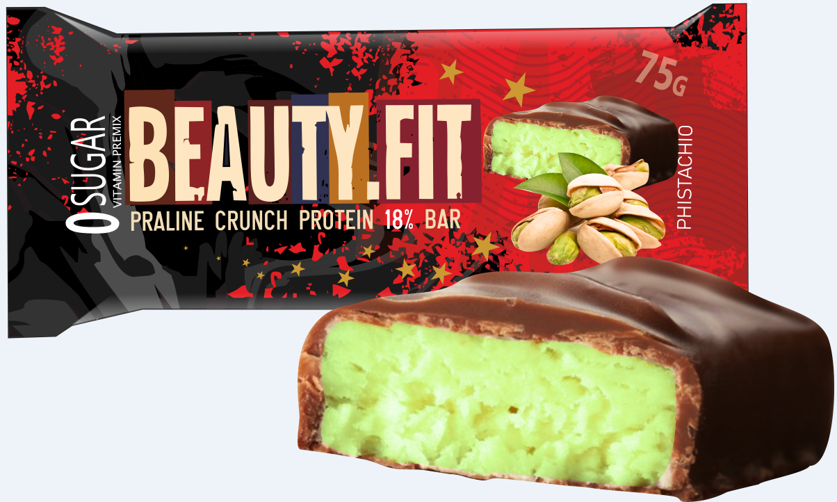 | 94.90 | 83.95 | 73.00 | 150-170 |  | 75 | 12 | 48 | 10 мес.
4607066936999 | КРАНЧ Пралине. Грецкий орех Состав: Грецкий орех обжареный тертый, смесь протеинов (концентрат сывороточного белка, изолят соевого белка), шоколад молочный (подсластитель мальтит, какао-масло, сухое цельное молоко, эмульгатор (лецитин из подсолнечника),«Ванилин», подсластитель стевия), пищевые растворимые волокна, изомальтоолигосахарид, какао-масло, какао-порошок, ядро грецкого ореха дробленое, рис воздушный, витаминно-минеральный премикс (витамины В1, В2, В3, В6, С, фолиевая кислота, кальций, железо). |  | 94.90 | 83.95 | 73.00 | 150-170 |  | 75 | 12 | 48 | 10 мес.
4607066936975 | КРАНЧ Пралине. Кешью+клубника Состав: Кешью обжареный тертый, смесь протеинов (концентрат сывороточного белка, изолят соевого белка), шоколад молочный (подсластитель мальтит, какао-масло, сухое цельное молоко, эмульгатор (лецитин из подсолнечника), «Ванилин», подсластитель стевия), пищевые растворимые волокна, изомальтоолигосахарид, какао-масло, ядро кешью дробленое, клубника сушеная, рис воздушный, ароматизатор натуральный «Клубника», витаминно-минеральный премикс (витамины В1, В2, В3, В6, С, фолиевая кислота, кальций, железо). |  | 94.90 | 83.95 | 73.00 | 150-170 |  | 75 | 12 | 48 | 10 мес.
4607066936739 | АМОРАЛЕ БАР. Грецкий орех и молочный шоколад Состав: пищевые растворимые волокна, изомальтоолигосахарид (волокна), миндаль обжаренный тертый, молочный шоколад без сахара (мальтит (подсластитель), какао-масло, какао-тертое, сухое молоко цельное, эмульгаторы (лецитин соевый, PGPR), ароматизатор пищевой "Ванилин", стевиозид (подсластитель)), концентрат сывороточного белка, какао-порошок, ядро грецкого ореха, какао-масло, изолят соевого белка, рис воздушный, сироп кленовый, витаминно-минеральный премикс ( витамины В1, В2, В3, В6, С, фолиевая кислота, кальций, железо). |  | 94.90 | 83.95 | 73.00 | 160-170 |  | 75 | 12 | 48 | 10 мес.
4607066936746 | АМОРАЛЕ БАР. Фундук, Ягоды Годжи и молочный шоколад Состав: пищевые растворимые волокна, изомальтоолигосахарид, молочный шоколад без сахара (мальтит (подсластитель), какао-масло, какао-тертое, сухое молоко цельное, эмульгаторы (лецитин соевый, PGPR), "Ванилин", стевиозид (подсластитель)), фундук обжаренный тертый, какао-масло, концентрат сывороточного белка, изолят соевого белка, молоко сухое, какао-порошок, фундук жареный дробленый, ягоды Годжи, рис воздушный,сыворотка молочная, сироп агавы, витаминно-минеральный премикс ( витамины В1, В2, В3, В6, С, фолиевая кислота, кальций, железо). |  | 94.90 | 83.95 | 73.00 | 160-170 |  | 75 | 12 | 48 | 10 мес.
4607066937002 | АМОРАЛЕ БАР. Кокос Состав: Кокос тертый, смесь протеинов (концентрат сывороточного белка, изолят соевого белка), шоколад молочный (подсластитель мальтит, какао-масло, сухое цельное молоко, эмульгатор (лецитин из подсолнечника), «Ванилин», подсластитель стевия), пищевые растворимые волокна, изомальтоолигосахарид, какао-масло, кокосовая стружка, рис воздушный, витаминно-минеральный премикс (витамины В1, В2, В3, В6, С, фолиевая кислота, кальций, железо). | 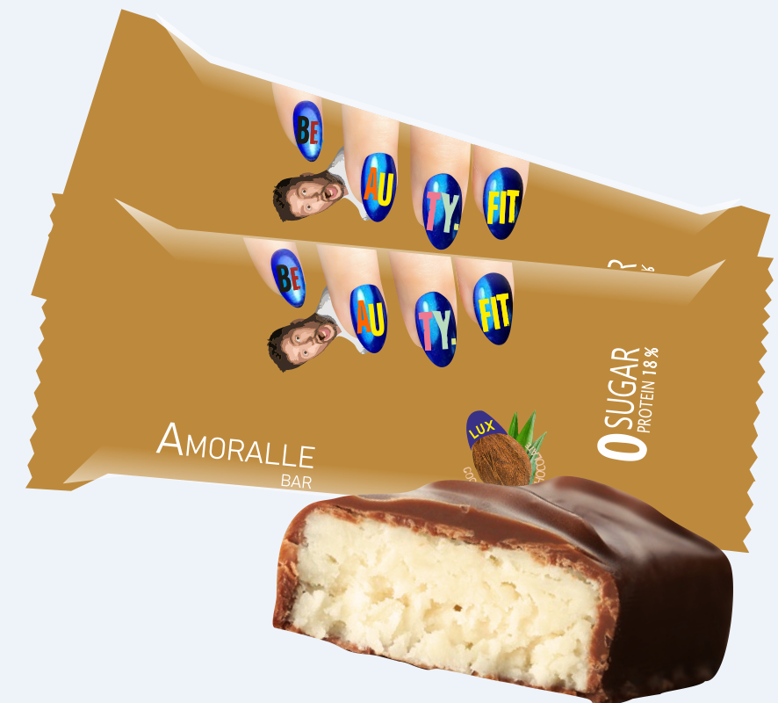 | 94.90 | 83.95 | 73.00 | 160-170 |  | 75 | 12 | 48 | 10 мес.
 |  |  | Общ. Количество шоу-боксов |  |  | 0

